Лист1
Игра | Описание | Вложения
Кто из вас меломан | В четвертом вопросе не спросили кто поет, просто песню включили
 | зарубежных исполнителей нельзя вводить в поле ответа русскими буквами
 | в разделе со скрытым словом не упоминается что будут присутствовать песни на иностранном языке
Русское караоке | не отображается пиктограмма игрока | 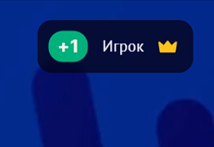
 | нельзя прослушать песню целиком | 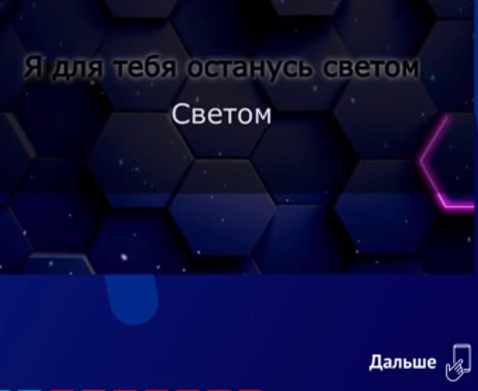
 | голос ведущего перебивает песню
 | вернуться к выбору игры можно только пройдя полностью выбранную
Мультики 2 | накладывается аудиофайл из мультфильма | 